Sheet1
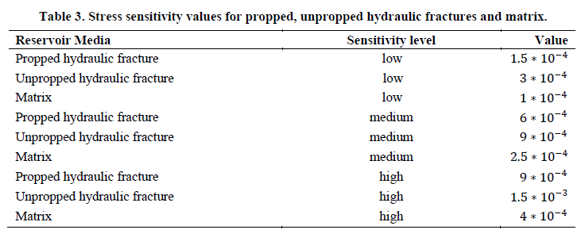

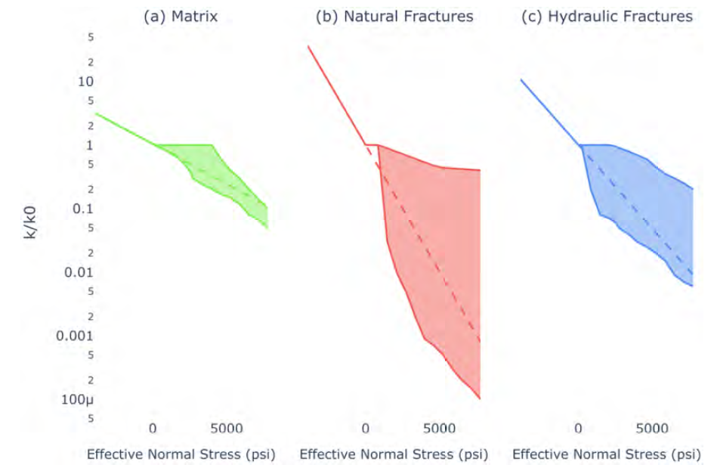

 |  |  | Gamma

HF hard | 0.00015 | UN hard | 0.0003 | mat hard | 0.0001 |  | matrix | 0.15-0.25-0.5
HF med | 0.0006 | UN med | 0.0009 | mat med | 0.00025 |  | NFZ | 0.0005-0.01-0.25
HF soft | 0.0009 | UN soft | 0.0015 | mat soft | 0.0004 |  | HF | 0.025-0.05- 0.500

dS | HF_hard | HF_medium | HF_soft | Unprop_hard | Unprop_med | Unprop_soft | matrix_hard | matrix_med | matrix_soft
-600.00 | 1.094174 | 1.433329 | 1.7160069 | 1.197 | 1.7160069 | 2.4596031 | 1.062 | 1.162 | 1.27125
-400.00 | 1.061837 | 1.271249 | 1.4333294 | 1.127 | 1.4333294 | 1.8221188 | 1.041 | 1.105 | 1.17351
-200.00 | 1.030455 | 1.127497 | 1.1972174 | 1.062 | 1.1972174 | 1.3498588 | 1.020 | 1.051 | 1.08329
0.00 | 1.000000 | 1.000000 | 1.0000000 | 1.000 | 1.0000000 | 1.0000000 | 1.000 | 1.000 | 1.00000
200.00 | 0.970446 | 0.886920 | 0.8352702 | 0.942 | 0.8352702 | 0.7408182 | 0.980 | 0.951 | 0.92312
400.00 | 0.941765 | 0.786628 | 0.6976763 | 0.887 | 0.6976763 | 0.5488116 | 0.961 | 0.905 | 0.85214
600.00 | 0.913931 | 0.697676 | 0.5827483 | 0.835 | 0.5827483 | 0.4065697 | 0.942 | 0.861 | 0.78663
800.00 | 0.886920 | 0.618783 | 0.4867523 | 0.787 | 0.4867523 | 0.3011942 | 0.923 | 0.819 | 0.72615
1000.00 | 0.860708 | 0.548812 | 0.4065697 | 0.741 | 0.4065697 | 0.2231302 | 0.905 | 0.779 | 0.67032
1500.00 | 0.798516 | 0.406570 | 0.2592403 | 0.638 | 0.2592403 | 0.1053992 | 0.861 | 0.687 | 0.54881
2000.00 | 0.740818 | 0.301194 | 0.1652989 | 0.549 | 0.1652989 | 0.0497871 | 0.819 | 0.607 | 0.44933
2500.00 | 0.687289 | 0.223130 | 0.1053992 | 0.472 | 0.1053992 | 0.0235177 | 0.779 | 0.535 | 0.36788
3000.00 | 0.637628 | 0.165299 | 0.0672055 | 0.407 | 0.0672055 | 0.0111090 | 0.741 | 0.472 | 0.30119
3500.00 | 0.591555 | 0.122456 | 0.0428521 | 0.350 | 0.0428521 | 0.0052475 | 0.705 | 0.417 | 0.24660
4000.00 | 0.548812 | 0.090718 | 0.0273237 | 0.301 | 0.0273237 | 0.0024788 | 0.670 | 0.368 | 0.20190
4500.00 | 0.509156 | 0.067206 | 0.0174224 | 0.259 | 0.0174224 | 0.0011709 | 0.638 | 0.325 | 0.16530
5000.00 | 0.472367 | 0.049787 | 0.0111090 | 0.223 | 0.0111090 | 0.0005531 | 0.607 | 0.287 | 0.13534
6500.00 | 0.377192 | 0.020242 | 0.0028799 | 0.142 | 0.0028799 | 0.0000583 | 0.522 | 0.197 | 0.07427
7000.00 | 0.349938 | 0.014996 | 0.0018363 | 0.122 | 0.0018363 | 0.0000275 | 0.497 | 0.174 | 0.06081
7500.00 | 0.324652 | 0.011109 | 0.0011709 | 0.105 | 0.0011709 | 0.0000130 | 0.472 | 0.153 | 0.04979
8000.00 | 0.301194 | 0.008230 | 0.0007466 | 0.091 | 0.0007466 | 0.0000061 | 0.449 | 0.135 | 0.04076
8500.00 | 0.279431 | 0.006097 | 0.0004760 | 0.078 | 0.0004760 | 0.0000029 | 0.427 | 0.119 | 0.03337
9000.00 | 0.259240 | 0.004517 | 0.0003035 | 0.067 | 0.0003035 | 0.0000014 | 0.407 | 0.105 | 0.02732
9500.00 | 0.240508 | 0.003346 | 0.0001935 | 0.058 | 0.0001935 | 0.0000006 | 0.387 | 0.093 | 0.02237
10000.00 | 0.223130 | 0.002479 | 0.0001234 | 0.050 | 0.0001234 | 0.0000003 | 0.368 | 0.082 | 0.01832

HF
matrix

